Cartes
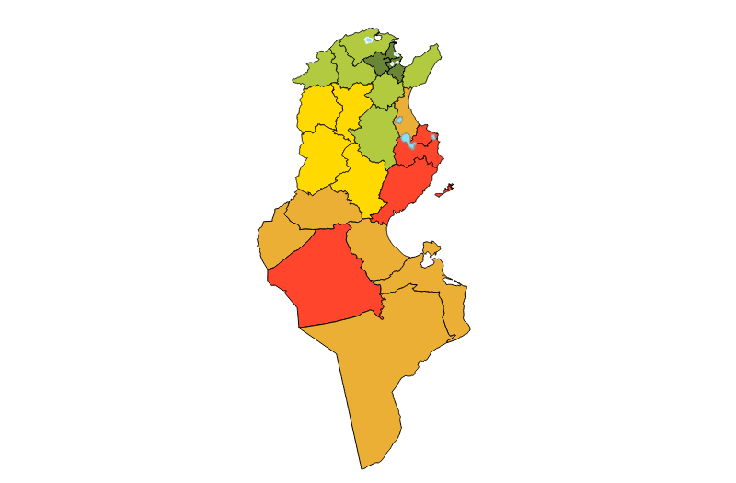
Projection de la population 2014-2044

Graphique
Projection de la population 2014-2044
Gouvernorat de Tunis
 | $underLayer$ | Gouvernorat de Tunis
2020 | 47,741.0 | 47,741.0
2019 | 48,187.0 | 48,187.0
2018 | 47,722.0 | 47,722.0
2017 | 46,841.0 | 46,841.0
2016 | 45,608.0 | 45,608.0

